상품제안서
키친플래그 다용도 극세사 행주 5종 세트 | 상품코드: S43121

 |  |  |  |  |  |  | 02-713-8555 | www.synergygift.co.kr
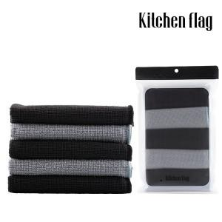 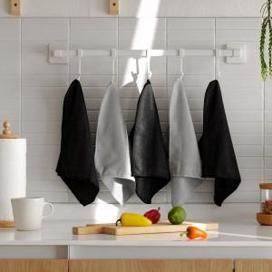

【상세/제작정보】 | * 가정, 사무실 다양한 환경에서도 잘 어울리는 모더니즘 컬러&amp;디자인<br>* 뛰어난 세정력과 흡수력으로 물기&amp;오염제거에 탁월합니다<br>* 촘촘한 극세사 원단으로 주방 뿐 아니라 실내 청소부터 세차까지 가능합니다

【인쇄/포장옵션】 | 스티커 / OPP(비닐)

【공급단가】 | 수량 | 100~ | 300~ | 500~ | 1,000~ | 3,000~
*VAT별도 | 단가 | 3,900원 | 3,690원 | 3,510원 | 3,420원 | 3,360원

【상품 URL】 | https://synergygift.co.kr:443/src/goods_detail.php?gdno=43121

